상품제안서
럭키 투웨이 텀블러 + 타올 선물세트 | 상품코드: S44619

 |  |  |  |  |  |  | 02-713-8555 | www.synergygift.co.kr
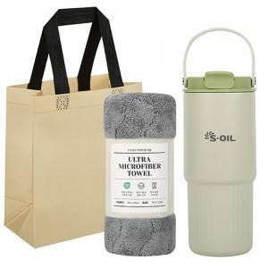

【상세/제작정보】

【인쇄/포장옵션】 | 실크, 레이저, 풀칼라 / 포장불가능

【공급단가】 | 수량 | 25~ | 100~ | 300~ | 1,000~ | 3,000~
*VAT별도 | 단가 | 12,600원 | 12,300원 | 11,800원 | 11,300원 | 11,100원

【상품 URL】 | https://www.synergygift.co.kr:443/src/goods_detail.php?gdno=44619

